OPF (a)
 |  |  |  | Operación Económica de Sistemas de Potencia
 |  |  |  | Ejemplo 1: Despacho Económico sin red con restricciones

Sbase | 200 | MVA |  |  |  | Sistema de Ttransmisión
 |  |  |  |  |  | 0.00 | 0.00 | 0.00 |  | -20.0 | 10.0 | 10.0 | z12 (pu)= | 0 | +j | 0.1
Control pu |  | Incógnitas pu |  |  | Ybus= | 0.00 | 0.00 | 0.00 | +j | 10.0 | -20.0 | 10.0 | z13 (pu)= | 0 | +j | 0.1
theta1= | 0.0 | v3= | 0.9987 |  | (pu) | 0.00 | 0.00 | 0.00 |  | 10.0 | 10.0 | -20.0 | z23 (pu)= | 0 | +j | 0.1
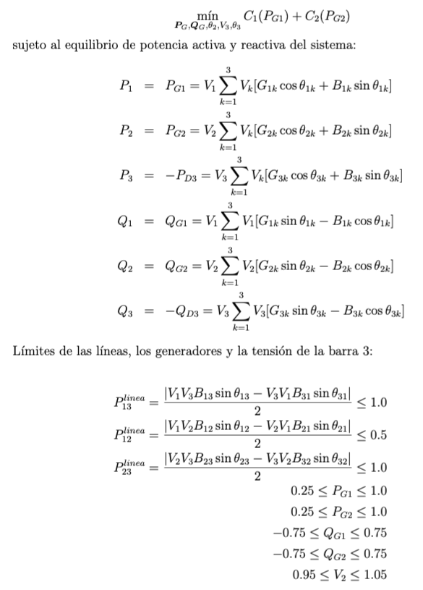
v1= | 1.0 | theta2= | 0.0167 |  |  | min |  | max
v2= | 1.0 | theta3= | -0.0417 | Despacho |  | (MW) |  | (MW)
PD1= | 0.0 | PG1= | 0.2500 | 50.00 | MW | 50 | <PG1< | 200
PD2= | 0.0 | PG2= | 0.7500 | 150.00 | MW | 50 | <PG2< | 200
P₂₁=
PD3= | 1.0 | QG1= | 0.0230 | 4.60 | mvar | -150 | <QG1< | 150 |  | Modelo:
V₁=1 pu
V₂=1 pu
QD1= | 0.0 | QG2= | 0.0313 | 6.26 | mvar | -150 | <QG2< | 150 |  |  |  |  |  |  |  |  |  |  | 33.36 | MW
P_{G2}=
QD2= | 0.0 |  |  |  |  | 0.95 | <V3< | 1.05
Q_{G2}=
QD3= | 0.0 |  |  |  |  |  |  |  |  |  |  |  |  |  |  |  |  |  |  |  |  | 150.00 | MW
P_{G1}=
PG3= | 0.0 |  |  |  |  |  |  |  |  |  |  |  |  |  |  |  |  |  |  |  |  | 6.26 | Mvar
Q_{G1}=
QG3= | 0.0 |  |  |  |  |  |  |  |  |  |  |  |  |  |  |  | 50.00 | MW
P₂₃=
 |  |  |  |  |  |  |  |  |  |  |  |  |  |  |  |  | 4.60 | Mvar
P₁₃=
Production Cost Curves= aPg+(1/2)bPg^2 |  |  |  |  |  |  |  |  |  |  |  |  |  |  |  |  |  |  |  |  | 116.64 | MW
C0 | a =$/MWh | b =$/MWh2 | C(Pg) |  | ICs |  | LMPs |  |  |  |  |  |  |  |  |  | 83.36 | MW
V₃=
0 | 20 | 0 | 1100.00 | $/h | 5.00 | l 1 = | 10.00 | $/MWh
P_{D3}=
0 | 10 | 0 | 1700.00 | $/h | 2.50 | l 2 = | 10.00 | $/MWh |  |  |  |  |  |  |  |  |  | 0.9987
Q_{D3}=
 |  |  |  |  |  | l 3 = | 10.00 | $/MWh |  |  |  |  |  |  |  |  |  |  |  | 200 | MW
OBJETIVO - Minimizar Production Cost= |  |  | 2800.00 | $/h | (53) |  |  |  |  |  |  |  |  |  |  |  |  |  |  | 0 | Mvar
Sujeto a: |  |  |  |  |  | m 2 = | 0.00 | $/MWh
 | P1=PG1-PD1=0 -> | 0.2500 | 0.2500 |  | (54) | m 3 = | 0.00 | $/MWh
 | P2=PG2-PD2=0 -> | 0.7500 | 0.7500 |  | (55)
 | P3=PG3-PD3=0 -> | -1.0000 | -1.0000 |  | (56)
 | Q1=QG1-QD1=0 -> | 0.0230 | 0.0230 |  | (57)
 | Q2=QG2-QD2=0 -> | 0.0313 | 0.0313 |  | (58)
 | Q3=QG3-QD3=0 -> | 0.0000 | 0.0000 |  | (59)

 | Ingreso $/h | Costo $/h | Lucro $/h |  |  | Pago $/h |  |  |  | Remun. $/h
G1 | 500.0 | 1100.0 | -600.0 |  | D1 | 2000.0 |  |  | Red | 0.0
G2 | 1500.0 | 1700.0 | -200.0
Total | 2000.0 | 2800.0 | -800.0 |  | Total | 2000.0 |  |  | Total | 0.0 |  | La red recibe ingresos por congestion

Otras variables de interes:
Flujos por las lineas
 | Pij | Pji | Qij | Qji | Pline | Qline | Sline |  | Smax |  | Pérdidas |  |  |  |  |  |  |  | Sline |  | Smax
 | pu | pu | pu | pu | pu | pu | MW |  | MW |  | Real (pu) | Reactive (pu) |  |  |  |  |  |  | MVA |  | MVA
12 | -0.17 | 0.17 | 0.00 | 0.00 | 0.17 | 0.00 | 33.36 | < | 100 |  | 0.0000 | 0.0028 |  |  |  |  |  |  | S12 | < | 100
13 | 0.42 | -0.42 | 0.02 | 0.00 | 0.42 | 0.01 | 83.36 | < | 200 |  | 0.0000 | 0.0174 |  |  |  |  |  |  | S13 | < | 200
23 | 0.58 | -0.58 | 0.03 | 0.00 | 0.58 | 0.01 | 116.64 | < | 200 |  | 0.0000 | 0.0341 |  |  |  |  |  |  | S23 | < | 200
 |  |  |  |  |  |  |  |  |  |  | 0.0000 | 0.0543
 |  |  |  |  |  |  |  |  |  |  | 0.0 | 10.9
 |  |  |  |  |  |  |  |  |  |  | MW | Mvar
Reparto de cargos de congestion
G1 paga porcongestion |  |  | 0.0 | $/h
G1 paga porcongestion |  |  | 0.0 | $/h | realmente recibe |  | 0.0 | $/h | por elivio de congestion
Demandas pagan por congestion |  |  | 0.0 | $/h
 |  |  | 0.0 | $/h

OPF (b)
 |  |  |  | Operación Económica de Sistemas de Potencia
 |  |  |  | Ejemplo 1: Despacho Económico sin red con restricciones

Sbase | 200 | MVA |  |  |  | Sistema de Ttransmisión
 |  |  |  |  |  | 0.00 | 0.00 | 0.00 |  | -20.0 | 10.0 | 10.0 | z12 (pu)= | 0 | +j | 0.1
Control pu |  | Incógnitas pu |  |  | Ybus= | 0.00 | 0.00 | 0.00 | +j | 10.0 | -10.0 | 0.0 | z13 (pu)= | 0 | +j | 0.1
theta1= | 0.0 | v3= | 1.0000 |  | (pu) | 0.00 | 0.00 | 0.00 |  | 10.0 | 0.0 | -10.0 | z23 (pu)= | 0 | +j | 10000000000
v1= | 1.0 | theta2= | 0.0000 |  |  | min |  | max
v2= | 1.0 | theta3= | 0.0000 | Despacho |  | (MW) |  | (MW)
PD1= | 0.0 | PG1= | 0.2500 | 50.00 | MW | 50 | <PG1< | 200
PD2= | 0.0 | PG2= | 0.7500 | 150.00 | MW | 50 | <PG2< | 200
P₂₁=
PD3= | 1.0 | QG1= | 0.0000 | 0.00 | mvar | -150 | <QG1< | 150
V₁=1 pu
V₂=1 pu
QD1= | 0.0 | QG2= | 0.0000 | 0.00 | mvar | -150 | <QG2< | 150 |  |  |  |  |  |  |  |  |  |  | 0.00 | MW
P_{G2}=
QD2= | 0.0 |  |  |  |  | 0.95 | <V3< | 1.05
Q_{G2}=
QD3= | 0.0 |  |  |  |  |  |  |  |  |  |  |  |  |  |  |  |  |  |  |  |  | 150.00 | MW
P_{G1}=
PG3= | 0.0 |  |  |  |  |  |  |  |  |  |  |  |  |  |  |  |  |  |  |  |  | 0.00 | Mvar
Q_{G1}=
QG3= | 0.0 |  |  |  |  |  |  |  |  |  |  |  |  |  |  |  | 50.00 | MW
P₂₃=
 |  |  |  |  |  |  |  |  |  |  |  |  |  |  |  |  | 0.00 | Mvar
P₁₃=
Production Cost Curves= aPg+(1/2)bPg^2 |  |  |  |  |  |  |  |  |  |  |  |  |  |  |  |  |  |  |  |  | 0.00 | MW
C0 | a =$/MWh | b =$/MWh2 | C(Pg) |  | ICs |  | LMPs |  |  |  |  |  |  |  |  |  | 0.00 | MW
V₃=
0 | 20 | 0 | 1100.00 | $/h | 5.00 | l 1 = | 10.00 | $/MWh
P_{D3}=
0 | 10 | 0 | 1700.00 | $/h | 2.50 | l 2 = | 10.00 | $/MWh |  |  |  |  |  |  |  |  |  | 1.0000
Q_{D3}=
 |  |  |  |  |  | l 3 = | 10.00 | $/MWh |  |  |  |  |  |  |  |  |  |  |  | 200 | MW
OBJETIVO - Minimizar Production Cost= |  |  | 2800.00 | $/h | (53) |  |  |  |  |  |  |  |  |  |  |  |  |  |  | 0 | Mvar
Sujeto a: |  |  |  |  |  | m 2 = | 0.00 | $/MWh
 | P1=PG1-PD1=0 -> |  | 0.0000 |  | (54) | m 3 = | 0.00 | $/MWh
 | P2=PG2-PD2=0 -> | 0.7500 | 0.0000 | 0.7500 | (55)
 | P3=PG3-PD3=0 -> | -1.0000 | 0.0000 | 1.0000 | (56)
 | Q1=QG1-QD1=0 -> | 0.0000 | 0.0000 |  | (57)
 | Q2=QG2-QD2=0 -> |  | 0.0000 |  | (58)
 | Q3=QG3-QD3=0 -> | 0.0000 | 0.0000 | 0.0000 | (59)
 |  |  |  | 1.7500
 | Ingreso $/h | Costo $/h | Lucro $/h |  |  | Pago $/h |  |  |  | Remun. $/h
G1 | 500.0 | 1100.0 | -600.0 |  | D1 | 2000.0 |  |  | Red | 0.0
G2 | 1500.0 | 1700.0 | -200.0
Total | 2000.0 | 2800.0 | -800.0 |  | Total | 2000.0 |  |  | Total | 0.0 |  | La red recibe ingresos por congestion

Otras variables de interes:
Flujos por las lineas
 | Pij | Pji | Qij | Qji | Pline | Qline | Sline |  | Smax |  | Pérdidas |  |  |  |  |  |  |  | Sline |  | Smax
 | pu | pu | pu | pu | pu | pu | MW |  | MW |  | Real (pu) | Reactive (pu) |  |  |  |  |  |  | MVA |  | MVA
12 | 0.00 | 0.00 | 0.00 | 0.00 | 0.00 | 0.00 | 0.00 | < | 100 |  | 0.0000 | 0.0000 |  |  |  |  |  |  | S12 | < | 100
13 | 0.00 | 0.00 | 0.00 | 0.00 | 0.00 | 0.00 | 0.00 | < | 200 |  | 0.0000 | 0.0000 |  |  |  |  |  |  | S13 | < | 200
23 | 0.00 | 0.00 | 0.00 | 0.00 | 0.00 | 0.00 | 0.00 | < | 200 |  | 0.0000 | 0.0000 |  |  |  |  |  |  | S23 | < | 200
 |  |  |  |  |  |  |  |  |  |  | 0.0000 | 0.0000
 |  |  |  |  |  |  |  |  |  |  | 0.0 | 0.0
 |  |  |  |  |  |  |  |  |  |  | MW | Mvar
Reparto de cargos de congestion
G1 paga porcongestion |  |  | 0.0 | $/h
G1 paga porcongestion |  |  | 0.0 | $/h | realmente recibe |  | 0.0 | $/h | por elivio de congestion
Demandas pagan por congestion |  |  | 0.0 | $/h
 |  |  | 0.0 | $/h

